II D) 2
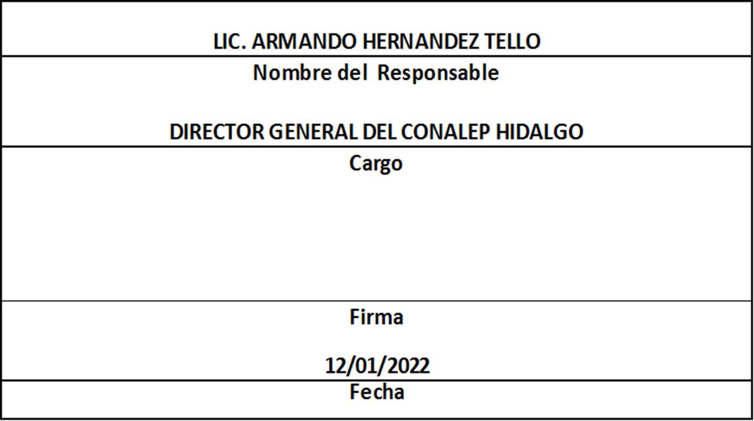
Formato: Movimientos de Plazas |  |  |  |  |  |  |  |  |  |  |  | Entidad Federativa: |  |  | Hidalgo
Fondo de Aportaciones para la Educación Tecnológica y de Adultos/Colegio Nacional de Educación Profesional Técnica (FAETA/CONALEP) |  |  |  |  |  |  |  |  |  |  |  | No. Trimestre y año: |  |  | 4to. Trimestre 2021
 |  |  |  |  |  |  |  |  |  |  |  |  |  |  |  |  | Hoja 1 de 1

Entidad Federativa | RFC | CURP | Nombre | Origen Presupuestal de la plazas | Clave Presupuestal |  |  |  |  |  |  | Clave de nivel de puesto | Clave de nivel de sueldo | Zona Económica | Tipo de movimiento | Quincena Inicial | Quincena Final
 |  |  |  |  | Partida Presupuestal | Código de Pago | Clave de Unidad | Clave de Sub Unidad | Clave de Categoría | Horas Semana Mes | Número de Plaza

HIDALGO | MOBS820909IX1 | MOBS820909MHGNSF03 | SOFIA GUADALUPE MONTIEL BUSTOS | 1 | 11301 | 1003 | 3 | 1 | CF33204 | 00.0 | 010639 | 13 | 3 | B | 1 | 202123 | 999999
HIDALGO | RAPL9507045N1 | RAPL950704HHGMZS09 | LUIS EDUARDO RAMIREZ PAZARAN | 1 | 11301 | 1003 | 3 | 1 | A01801 | 00.0 | 054161 | 11 | 3 | B | 1 | 202119 | 999999
HIDALGO | MEBF970207HK8 | MEBF970207MHGNTR03 | MARIA FERNANDA MENESES BUTRON | 1 | 11301 | 1003 | 3 | 1 | S01201 | 00.0 | 002708 | 02 | 1 | B | 1 | 202122 | 999999
HIDALGO | LUOC830820MC3 | LUOC830820MHGGRL00 | CLARITA LUGO OROZCO | 1 | 11301 | 1003 | 3 | 1 | S01202 | 00.0 | 002680 | 04 | 3 | B | 1 | 202123 | 202206
HIDALGO | GOON890711TB0 | GOON890711MHGDSN06 | MARIA NANCY GODINEZ OSORIO | 1 | 11301 | 1003 | 3 | 1 | S01202 | 00.0 | 002680 | 04 | 3 | B | 2 | 202117 | 202122
HIDALGO | BABE670920BP9 | BABE670920MMCTRN09 | MARIA ENRIQUETA BATALLA BRANT | 1 | 11301 | 1003 | 3 | 1 | CF33204 | 00.0 | 010639 | 13 | 1 | B | 2 | 202122 | 202122
Total Personas: | 6 |  |  |  |  |  |  |  | Total Plazas : |  | 4

Fuente : Información proporcionada por las Entidades Federativas

Eliminadas seis palabras correspondientes a la Clave Única de Registro de Población y seis palabras correspondientes al Registro Federal de Contribuyentes con Homoclave, con fundamento en los artículos 116 de la Ley General de Transparencia y Acceso a la Información Pública, en correlación al 114 de la Ley de Transparencia y Acceso a la Información Pública para el Estado de Hidalgo; toda vez que corresponde a información de carácter confidencial por tratarse de datos personales de conformidad a lo dispuesto por los artículos 3 fracción IX de la Ley General de Protección de Datos Personales en Posesión de Sujetos Obligados y el correlativo 3, fracción VII de la Ley de Protección de Datos Personales en posesión de Sujetos Obligados para el Estado de Hidalgo.

